Worksheet
 | Alklima B.V.
 | Van Hennaertweg 29
 | 2952 CA Alblasserdam
 | NEDERLAND
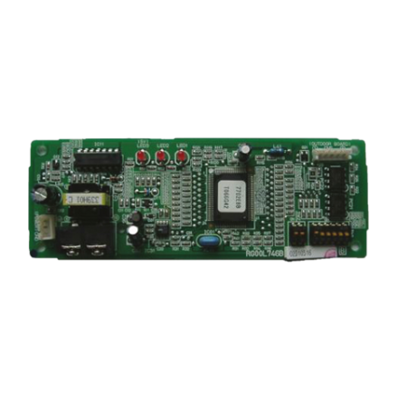
Code | PAC-SJ95 MA-E
Product | M-Net Converter tbv PUZ-(Z)M60VHA-250YKA

Overige gegevens
Naam |  | Waarde | Eenheid
Type toebehoren/onderdelen |  | Overig
Toebehoren |  | Ja
Onderdeel |  | Nee

